Sheet2
GitHubのコンテンツをBlogストレージへ
 | 動機
 |  | GitHubでコンテンツを管理
 |  | コンテンツは別途Blobへ格納
 |  | GitHubとBlobに差異がでる
 | 解決したい
 |  | GitHubからBlobへ格納したい。
 | CC
 |  | https://ifc-collab.backlog.com/view/T344-8
 |  | https://github.com/ccoe-ifc/github-okubo-cc-20240927
手順
 | メインリソース作成
 |  | AppService
 |  | ストレージアカウント
 | アプリケーションの登録
 |  | 登録
 |  |  | クライアントID：9ace5ef0-c93a-4a58-9129-135927c4ec87
 |  |  | ディレクトリID：458f5698-c8bf-443d-a428-40b32b027155
 |  |  | サブスクリプションID：401e633f-c55c-4873-8091-90da43c2d7d6
 |  | 資格情報追加：GitHub
 |  |  | GitHub組織名：ccoe-ifc
 |  |  | リポジトリ名：github-okubo-cc-20240927
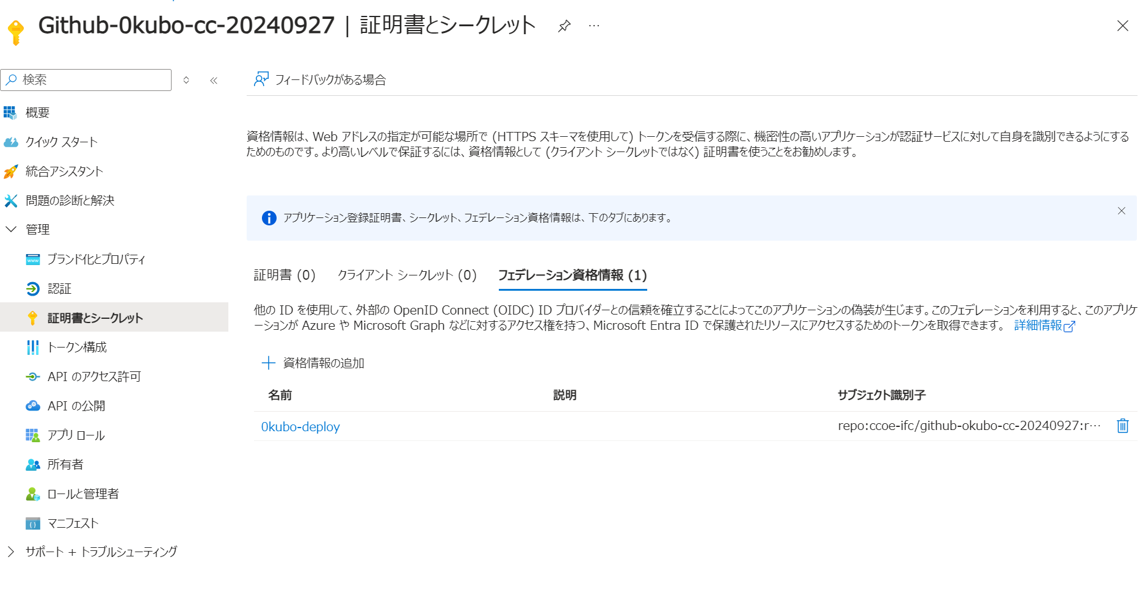

 | GitHubにてシークレットを登録
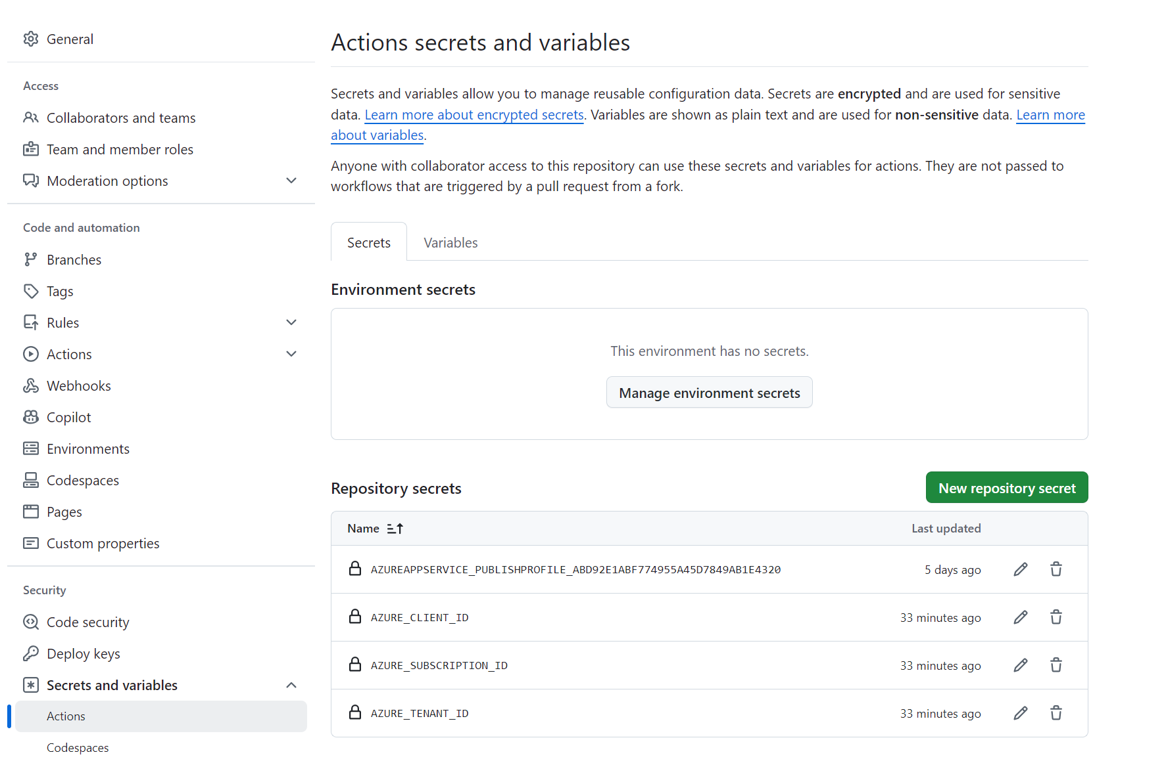

 | Actions修正

